关系图
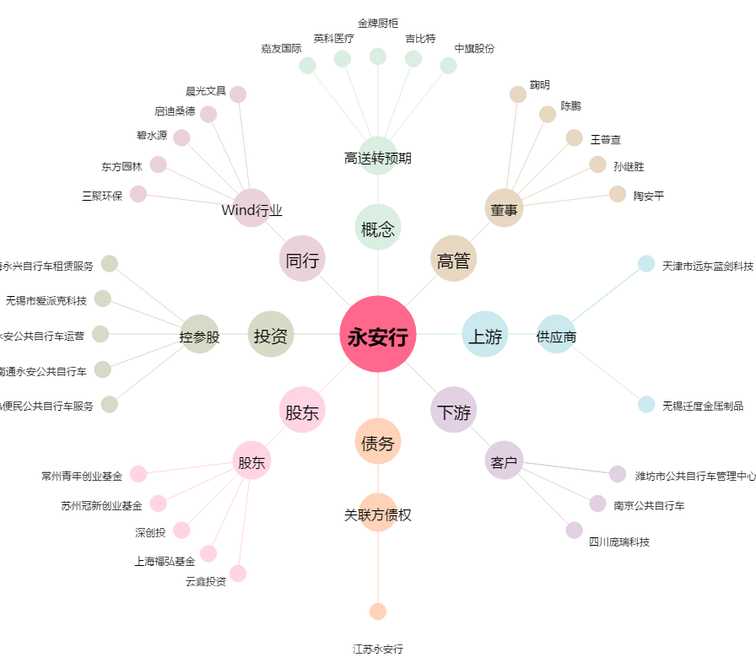
永安行[603776.SH] - 关系概览图

